環境設定
１）Javaインストール |  | FW | DB | JAVA-Version | 開発Tool
２）Java環境変数設定 |  | StringBoot ＋ Bootstrap +vue | mysql | 1.8 | Vscode
３）MYSQLインストール
４）VSCODEインストール
※1~4は説明省略

５）Node.JS インストール
① | https://nodejs.org/en/
② | LTSダウンロード
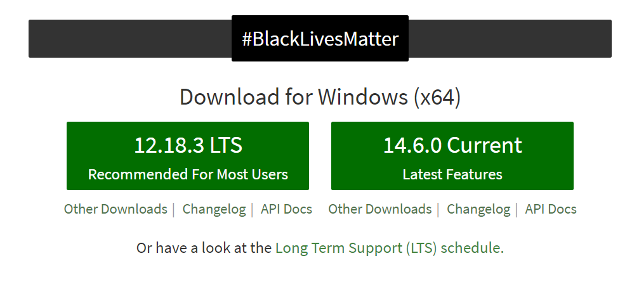

６）ソースコードClone
VSCODEで作業

ctrl+shift+p を押下し、 git clone 選択

https://github.com/dididas1/bcard_spring.git

リポジトリ場所選択
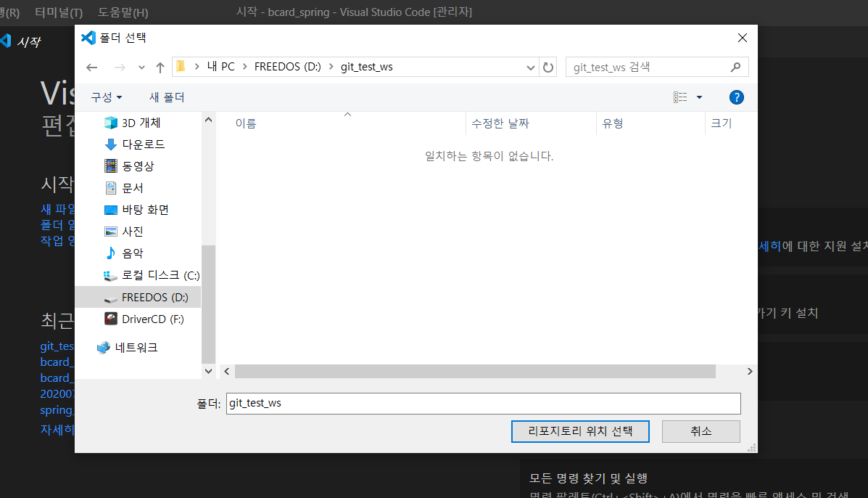

開く

Clone完了
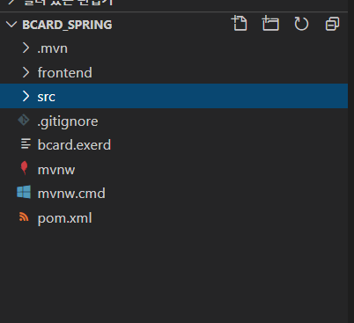

７）Vue.js設定
① ctrl+shift+` を押下し、ターミナルを開いてfrontendフォルダに移動

②vueインストール
npm i -g @vue/cli

vue --version

npm i -g @vue/cli-init

npm install

実行方法
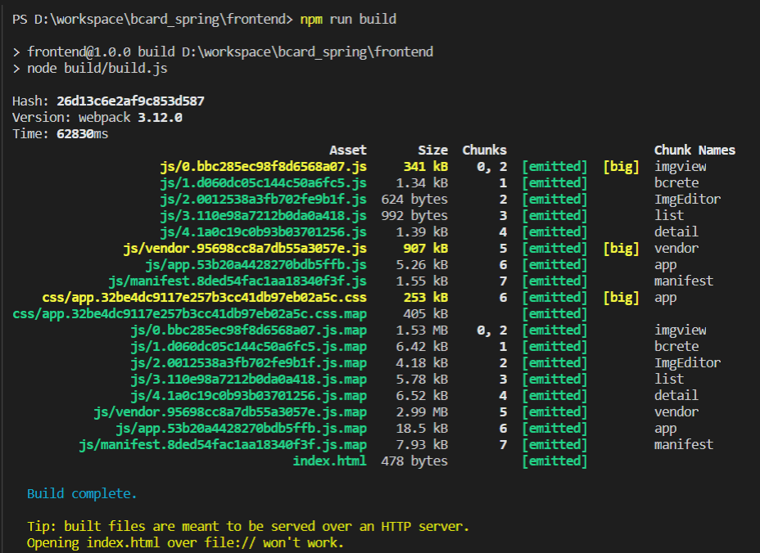
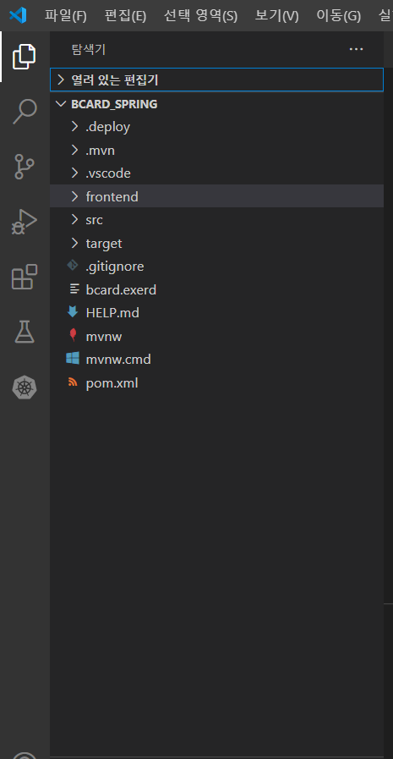

 |  |  | FW | DB | JAVA-Version | 開発Tool
 |  |  | StringBoot ＋ Bootstrap +vue | mysql | 1.8 | Vscode

フロント側
Vue

サーバー側
SpringBoot

実行方法

サーバー⇒フロント順に実行 | ※サーバー：http://localhost:8080 | ※フロント：http://localhost:8081

サーバー実行
ターミナルで ”.\mvnw spring-boot:run” 実行
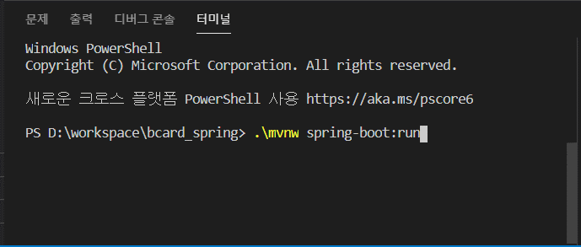

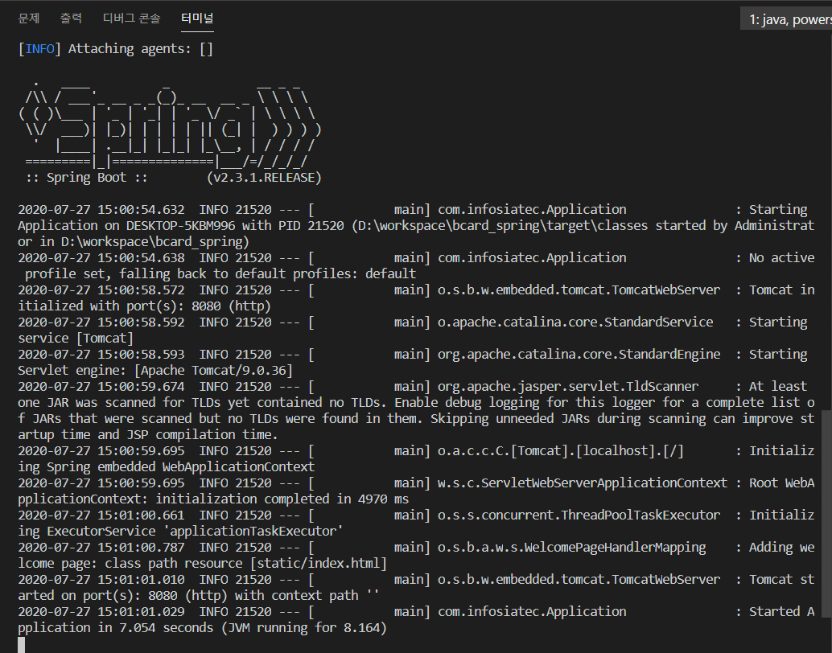

フロント実行

frontendフォルダに移動後 ”npm run dev ” 実行
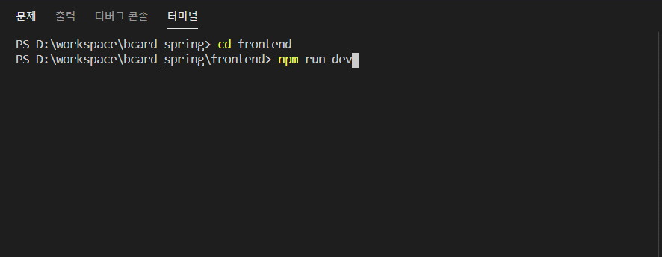

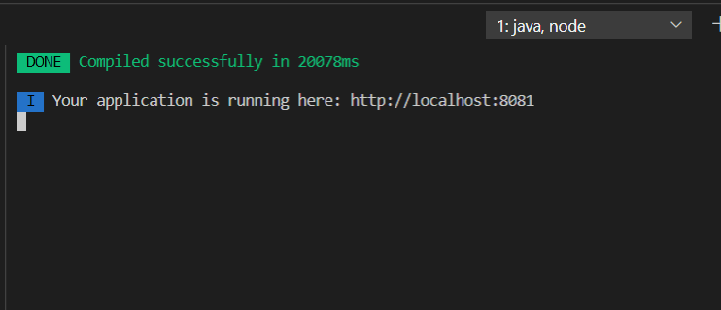

ビルド方法
frontendフォルダに移動後 ”npm run dev ” 実行

